2.Pivot VC
นับจำนวน ของ | ปีงบประมาณ
VC | 2559 | 2561 | 2563 | 2564 | ผลรวมทั้งหมด
080202V01 | 1 | 1 | 2 | 2 | 6
080202F0102 | 1 | 1 | 2 | 2 | 6
080202V02 |  | 1 | 2 | 2 | 5
080202F0201 |  | 1 | 2 | 2 | 5
ผลรวมทั้งหมด | 1 | 2 | 4 | 4 | 11

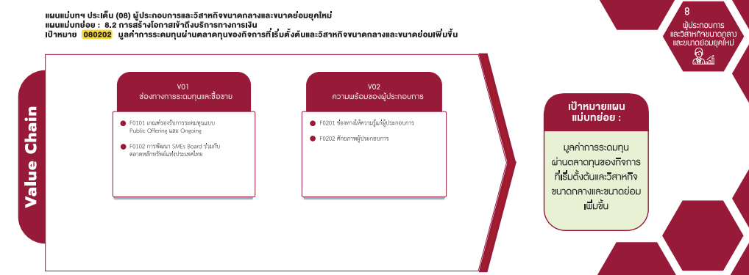

(5 โครงการ)
(6 โครงการ)

รวม 11 โครงการ

4.รวม
กรุณา Log in เข้าระบบ eMENSCR ก่อนดำเนินการ Click ที่ link โครงการนั้น ๆ
หมายเหตุ : หากไม่ Login จะไม่สามารถดูรายละเอียดโครงการได้
โครงการที่ปรากฎเป็นโครงการที่ผ่านการอนุมัติจากผู้บริหาร (M7) ของหน่วยงานเท่านั้น

 |  |  |  |  |  |  | กรณี Project 65 เป็นโครงการใน 571 โครงการ ให้ใส่ * ไว้ในช่องประเภทโครงการ ตัวอย่าง Project 65*
ชื่อโครงการ / การดำเนินงาน | สถานะ | ปีงบประมาณ | วันที่เริ่มต้นโครงการ | วันที่สิ้นสุดโครงการ | หน่วยงานระดับกรมหรือเทียบเท่า | หน่วยงานระดับกระทรวงหรือเทียบเท่า | ประเภทโครงการ | องค์ประกอบ | ปัจจัย | หมายเหตุ
โครงการเร่งรัดการจดทะเบียนเครื่องจักรของวิสาหกิจขนาดกลางและขนาดย่อม | อนุมัติแล้ว | 2561 | กันยายน 2561 | ตุลาคม 2562 | กรมโรงงานอุตสาหกรรม | กระทรวงอุตสาหกรรม |  | 080202V02 | 080202F0201 | ไฮไลท์โครงการที่ไม่ได้ใส่ vc | https://emenscr.nesdc.go.th/viewer/view.html?id=5c949ed87a930d3fec262fd8&username=industry03151
โครงการเร่งรัดการจดทะเบียนเครื่องจักรของวิสาหกิจขนาดกลางและขนาดย่อมปี2563 | อนุมัติแล้ว | 2563 | เมษายน 2563 | เมษายน 2564 | กรมโรงงานอุตสาหกรรม | กระทรวงอุตสาหกรรม |  | 080202V02 | 080202F0201 |  | https://emenscr.nesdc.go.th/viewer/view.html?id=5ee9e81c24f05f3d7bae38a5&username=industry03151
โครงการเร่งรัดการจดทะเบียนเครื่องจักรของวิสาหกิจขนาดกลางและขนาดย่อม(ภายใต้ค่าใช้จ่ายในการส่งเสริมปรับเปลี่ยนเครื่องจักรเพื่อเพิ่มประสิทธิภาพ)ปี2564 | อนุมัติแล้ว | 2564 | มกราคม 2564 | กันยายน 2564 | กรมโรงงานอุตสาหกรรม | กระทรวงอุตสาหกรรม |  | 080202V02 | 080202F0201 |  | https://emenscr.nesdc.go.th/viewer/view.html?id=5fec10af0a4d9d5f8122afc6&username=industry03151
โครงการ“จดแก้จน”อบรมเชิงปฏิบัติการการทำบัญชีครัวเรือนและบัญชีต้นทุนอาชีพเพื่อแก้ปัญหาความยากจนตามแนวปรัชญาเศรษฐกิจพอเพียง | อนุมัติแล้ว | 2563 | เมษายน 2563 | กรกฎาคม 2563 | มหาวิทยาลัยราชภัฏสุรินทร์ | กระทรวงการอุดมศึกษาวิทยาศาสตร์วิจัยและนวัตกรรม |  | 080202V02 | 080202F0201 |  | https://emenscr.nesdc.go.th/viewer/view.html?id=5ecb43b30613a5509f58c0eb&username=srru0546051
การพัฒนาร้านค้าประชารัฐ:กองทุนหมู่บ้านบ้านทุ่งสวน | อนุมัติแล้ว | 2564 | ตุลาคม 2563 | กันยายน 2564 | มหาวิทยาลัยราชภัฏกำแพงเพชร | กระทรวงการอุดมศึกษาวิทยาศาสตร์วิจัยและนวัตกรรม |  | 080202V02 | 080202F0201 |  | https://emenscr.nesdc.go.th/viewer/view.html?id=60044d85d81bc0294d0310d3&username=kpru053631
การให้สิทธิประโยชน์ทางภาษีแก่บริษัทซึ่งประกอบกิจการเงินร่วมลงทุน(VentureCapital:VC)และทรัสต์เพื่อกิจการเงินร่วมลงทุน(PrivateEquityTrust:PETrust) | อนุมัติแล้ว | 2559 | กุมภาพันธ์ 2559 | ธันวาคม 2561 | สำนักงานเศรษฐกิจการคลัง | กระทรวงการคลัง |  | 080202V01 | 080202F0102 |  | https://emenscr.nesdc.go.th/viewer/view.html?id=5b20a7727587e67e2e7210e1&username=mof10071
โครงการสนับสนุนผู้ประกอบการธุกิจส่งออกและนักลงทุนให้เข้าถึงบริการทางการเงิน | อนุมัติแล้ว | 2561 | มกราคม 2561 | ธันวาคม 2564 | ธนาคารเพื่อการส่งออกและนำเข้าแห่งประเทศไทย | กระทรวงการคลัง |  | 080202V01 | 080202F0102 |  | https://emenscr.nesdc.go.th/viewer/view.html?id=5bb44518e8a05d0f344e4e4d&username=exim1
การเพิ่มมูลค่ากองทุนรวมวายุภักษ์หนึ่ง(กองทุนฯ) | อนุมัติแล้ว | 2563 | ตุลาคม 2562 | กันยายน 2563 | สำนักงานคณะกรรมการนโยบายรัฐวิสาหกิจ | กระทรวงการคลัง |  | 080202V01 | 080202F0102 |  | https://emenscr.nesdc.go.th/viewer/view.html?id=5d9183652cf06546a62a83bb&username=mof08061
การสนับสนุนการเข้าถึงแหล่งทุนสำหรับSMEและstartupโดยมีเครื่องมือที่หลากหลายให้SMEและstartupเลือกใช้ได้อย่างมีประสิทธิภาพและตรงความต้องการ | อนุมัติแล้ว | 2563 | ตุลาคม 2562 | ธันวาคม 2565 | สำนักงานคณะกรรมการกำกับหลักทรัพย์และตลาดหลักทรัพย์ | กระทรวงการคลัง |  | 080202V01 | 080202F0102 |  | https://emenscr.nesdc.go.th/viewer/view.html?id=5e7d88e4b8124667b9b69d40&username=sec221
การเพิ่มมูลค่ากองทุนรวมวายุภักษ์หนึ่ง | อนุมัติแล้ว | 2564 | ตุลาคม 2563 | กันยายน 2564 | สำนักงานคณะกรรมการนโยบายรัฐวิสาหกิจ | กระทรวงการคลัง |  | 080202V01 | 080202F0102 |  | https://emenscr.nesdc.go.th/viewer/view.html?id=5f7d76cabee63e67f37081c6&username=mof08061
การสนับสนุนการเข้าถึงแหล่งทุนสำหรับSMEและstartup | อนุมัติแล้ว | 2564 | มกราคม 2564 | ธันวาคม 2564 | สำนักงานคณะกรรมการกำกับหลักทรัพย์และตลาดหลักทรัพย์ | กระทรวงการคลัง |  | 080202V01 | 080202F0102 |  | https://emenscr.nesdc.go.th/viewer/view.html?id=60040d168fc6222946bc8a53&username=sec221

